기능개요
기능개요 |  |  |  |  | 시스템명 |  |  | 서브 시스템 명 |  |  | 기능명 |  |  |  |  |  |  |  | 승 |  | 작 |  | 작성일 | 2014-04-15 |  | 1
 |  |  |  |  | 통근매니져 |  |  |  |  |  | 支給管理一覧 |  |  |  |  |  |  |  | 인 |  | 성 | NCC | 갱신일 |  |  |  | 1
 |  |  |  |  |  |  |  |  |  |  | K0500 |  |  |  |  |  |  |  | 자 |  | 자

프로그램ＩＤ |  | K0500 |  | 프로그램 명 |  | 支給管理一覧 |  |  |  |  |  |  |  |  | 처리개요
입출력 관련 그림
 |  |  |  |  |  |  |  |  |  |  |  |  |  |  |  | ・ | 추출 조건에 해당하는 사원의 지급 데이터를 표시한다.

 |  |  |  |  |  |  |  |  |  |  |  |  |  |  |  | ・ | 1사원 1통근로 1지급월 = 1행으로 표시한다.

 |  |  |  |  |  |  |  |  |  |  |  |  |  |  |  | ・ | 0원 지급 데이터도 표시 대상으로 한다.

 |  |  |  |  |  |  |  |  |  |  |  |  |  |  |  | ・ | 범위 검색의 결과는 '사원 & 대상월' 단위까지 범위로 하여 표시한다.
 |  |  |  |  |  |  |  |  |  |  |  |  |  |  |  |  | 예를들어 대상월 1월에 사원 A의 통근로 a,b,c가 지급 데이터로 존재하는 경우
 |  |  |  |  |  |  |  |  |  |  |  |  |  |  |  |  | 범위 검색 조건에 맞는 것은 통근로 c뿐이어도 일람은 사원 A의 통근로 a,b,c 3개를 표시한다.

 |  |  |  |  |  |  |  |  |  |  |  |  |  |  |  | ・ | 검색결과를 CSV다운로드 할 수 있다.

1～8
K0500
（支給管理一覧）

13

입출력 파일 일람 |  |  |  |  |  |  |  |  |  |  |  |  |  |  | 사용 공통 모듈 일람
No. | 파일 명 |  | Ｉ／Ｏ | 테이블ＩＤ／물리 파일 명 |  |  | 속성 |  | No. | 파일 명 |  | Ｉ／Ｏ | 테이블ＩＤ／물리 파일 명 | 속성 | No. |  | 모듈 명 | 모듈ＩＤ |  | No. | 모듈名 |  |  |  | 모듈ＩＤ
1 | 지급 데이터 T |  | I | SHIKYU_DATA |  |  | DB |  | 13 | 지급 관리 다운로드 |  | O | SHIKYU_KANRI_DL.CSV | CSV | 1 |  |  |  |  | 16
2 | 지급 데이터 작성 M |  | I | SHIKYU_DATA_INS |  |  | DB |  | 14 |  |  |  |  |  | 2 |  |  |  |  | 17
3 | 신청T |  | I | SHINSEI |  |  | DB |  | 15 |  |  |  |  |  | 3 |  |  |  |  | 18
4 | 신청 개시 경로T |  | I | SHINSEI_START_KEIRO |  |  | DB |  | 16 |  |  |  |  |  | 4 |  |  |  |  | 19
5 | 사원M |  | I | SHAIN |  |  | DB |  | 17 |  |  |  |  |  | 5 |  |  |  |  | 20
6 | 소속M |  | I | SHOZOKU |  |  | DB |  | 18 |  |  |  |  |  | 6 |  |  |  |  | 21
7 | 코드M |  | I | CODE |  |  | DB |  | 19 |  |  |  |  |  | 7 |  |  |  |  | 22
8 | 기업M |  | I | KIGYO |  |  | DB |  | 20 |  |  |  |  |  | 8 |  |  |  |  | 23
9 |  |  |  |  |  |  |  |  | 21 |  |  |  |  |  | 9 |  |  |  |  | 24
10 |  |  |  |  |  |  |  |  | 22 |  |  |  |  |  | 10 |  |  |  |  | 25
11 |  |  |  |  |  |  |  |  | 23 |  |  |  |  |  | 11 |  |  |  |  | 26
12 |  |  |  |  |  |  |  |  | 24 |  |  |  |  |  | 12 |  |  |  |  | 27

화면 레이아웃
 |  |  |  | 시스템 명 |  | 서브 시스템 명 | 기능명 |  |  |  |  |  | 승 | 작 |  | 작성일 | 2014-04-15 | 1
 | 화면 레이아웃 |  |  | 通勤マネージャー |  |  | 支給管理一覧 |  |  |  |  |  | 인 | 성 | NCC | 갱신일 |  |  | 1
 |  |  |  |  |  |  | K0500 |  |  |  |  |  | 자 | 자

화면ID |  | K0500 | 하면명 |  | 支給管理一覧 |  |  | JSP명 | 화면 설명

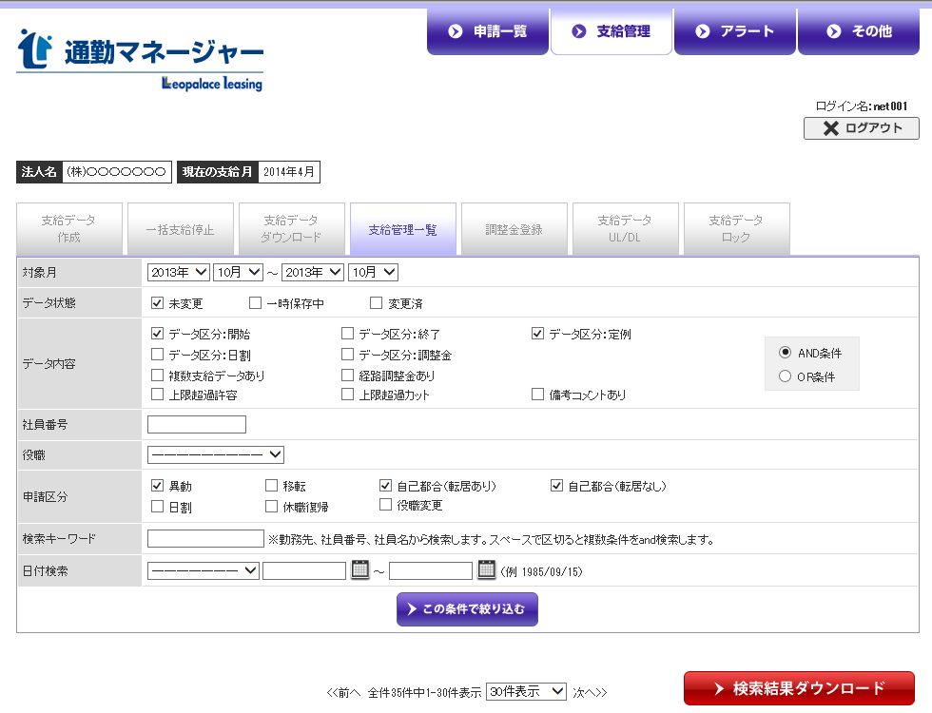
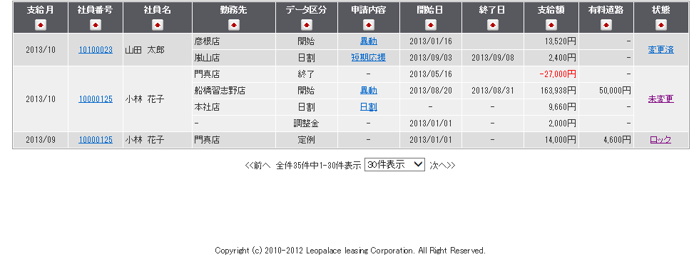
 |  |  |  |  |  |  |  |  |  | １．화면 이용자
 |  |  |  |  |  |  |  |  |  |  |  | 관리자

 |  |  |  |  |  |  |  |  |  | ２．특기 사항
 |  |  |  |  |  |  |  |  |  |  | ・ | 일람을 표시할 때 지급월, 사원번호가 같은 통근로가 복수 있을 경우는
 |  |  |  |  |  |  |  |  |  |  |  | 지급월, 사원번호, 사원명, 상태 4개의 항목을 통근로로 구분하지 않고,
 |  |  |  |  |  |  |  |  |  |  |  | 하나의 틀로 편집하여 표시한다.(좌측 화면 이미지 참조)

 |  |  |  |  |  |  |  |  |  |  | ・ | 일람의 항목에 정렬 기능
 |  |  |  |  |  |  |  |  |  |  |  | 지급월, 사원번호, 사원명
 |  |  |  |  |  |  |  |  |  |  |  | 그 외에는 항목 정렬 기능 없음

